はじめにお読みください！
この度は「第７回東京国際武術節」へのお申し込みをいただきありがとうございます。
申込書を作成する際の注意点を各シートごとに説明します。（下にスクロールしてください）
必ず説明を読んで該当項目に記入の上、申し込んでください。

団体名、代表者名を入力すると他のシート（団体・集体申込、団代・個人戦申込など）の該当欄に自動入力されます
「団体申込書」シート
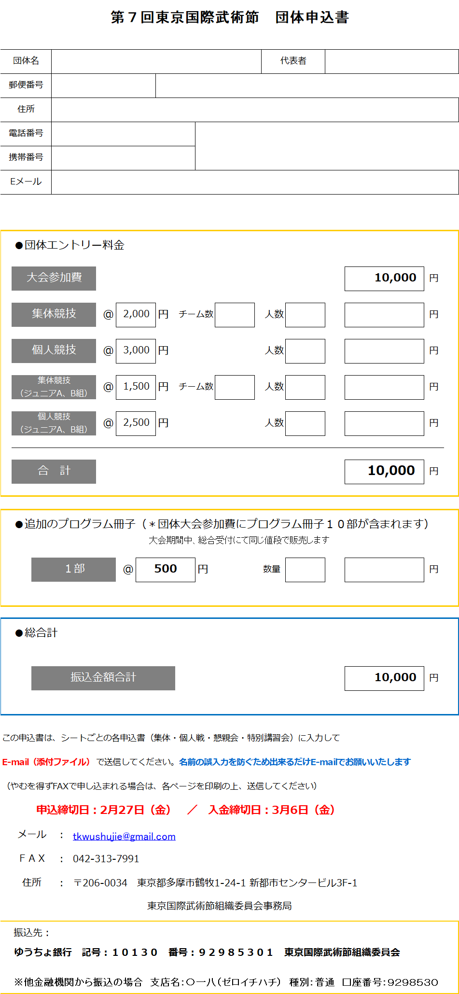

SAMPLE
チーム数、人数欄に数字を入力してください
金額が自動計算されます

入力厳禁
上書き入力しないでください
自動計算されます

区分名セルにカーソルを当てると説明が出てきます
セルの右下に下矢印が出てきますので、クリックすると、小集体、大集体、創意集体を選べます
文字は入力できません

「団体・集体申込」シート

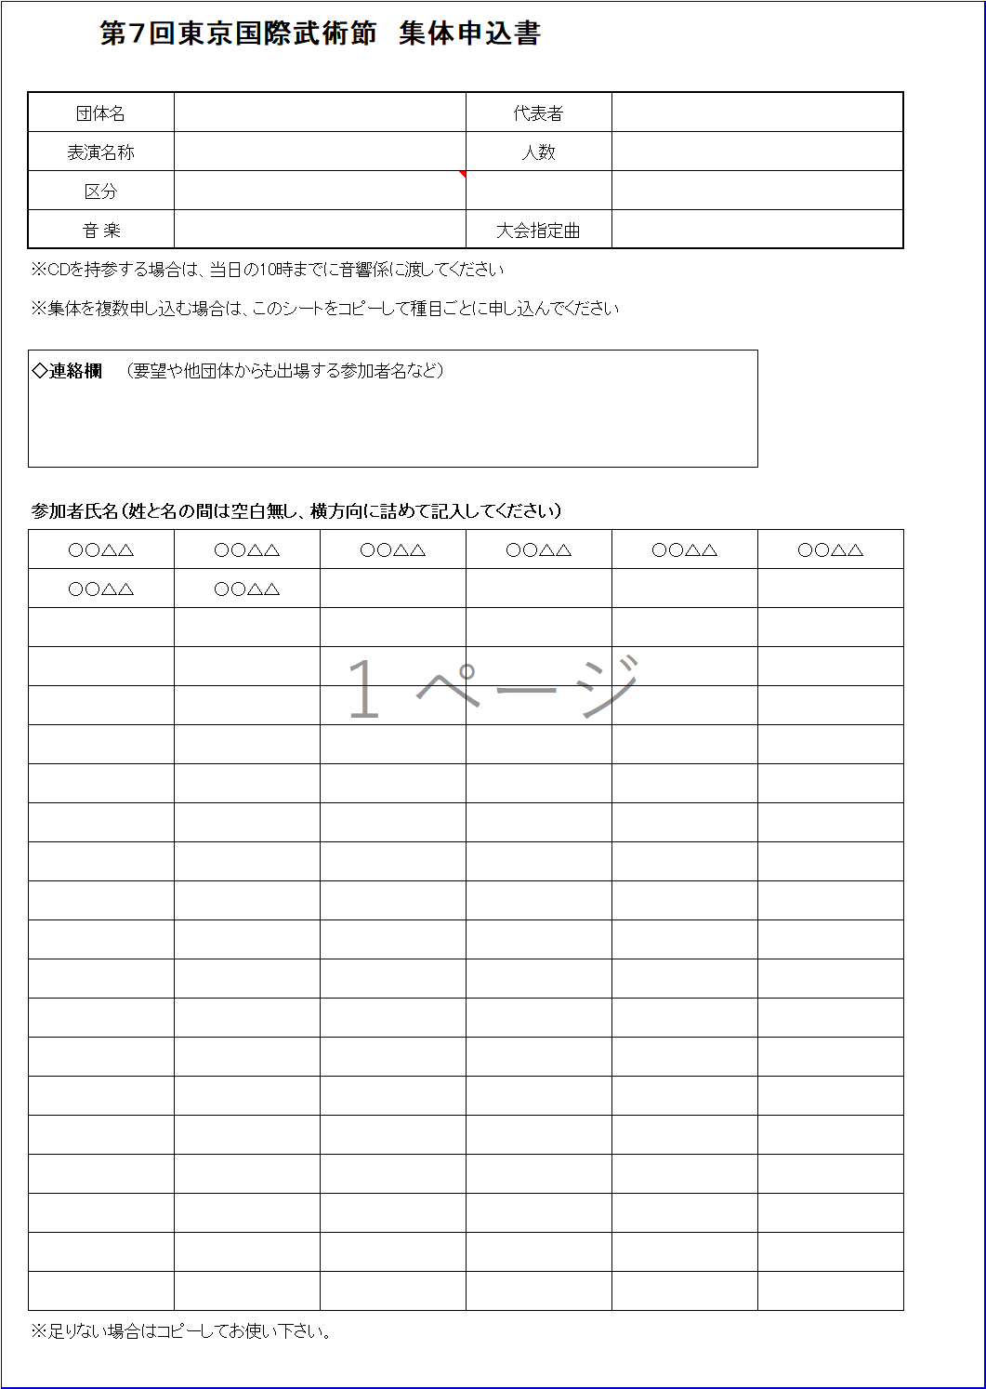

セルの右下に下矢印が出てきますので、クリックすると、指定曲（水無月、問鼎天下）を選べます
文字は入力できません

SAMPLE

名前は姓と名の間につなげて（スペース無し）
横方向に詰めて入力してください

「団体・個人戦申込」シート

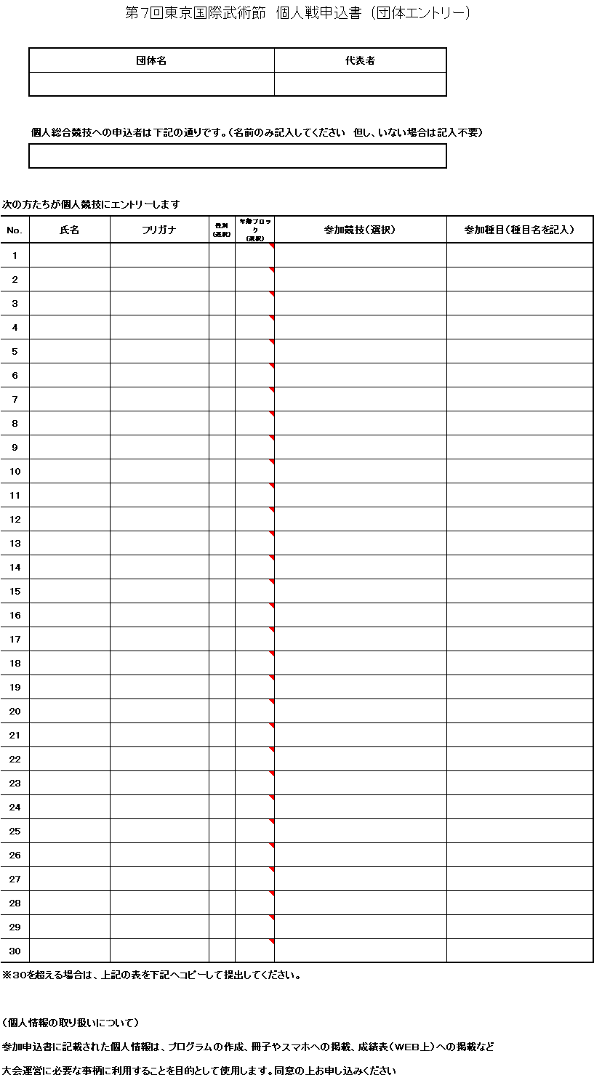

SAMPLE

氏名、フリガナ（カタカナ）は、姓と名の間にスペースを入れてください
性別、年齢ブロック、参加競技は、セルにカーソルを当てて説明を見て、右下のボタンを押して選択してください
参加種目は、伝統武術部門は必須、太極拳・器械部門は必要に応じて詳細を記入してください

